Übersicht
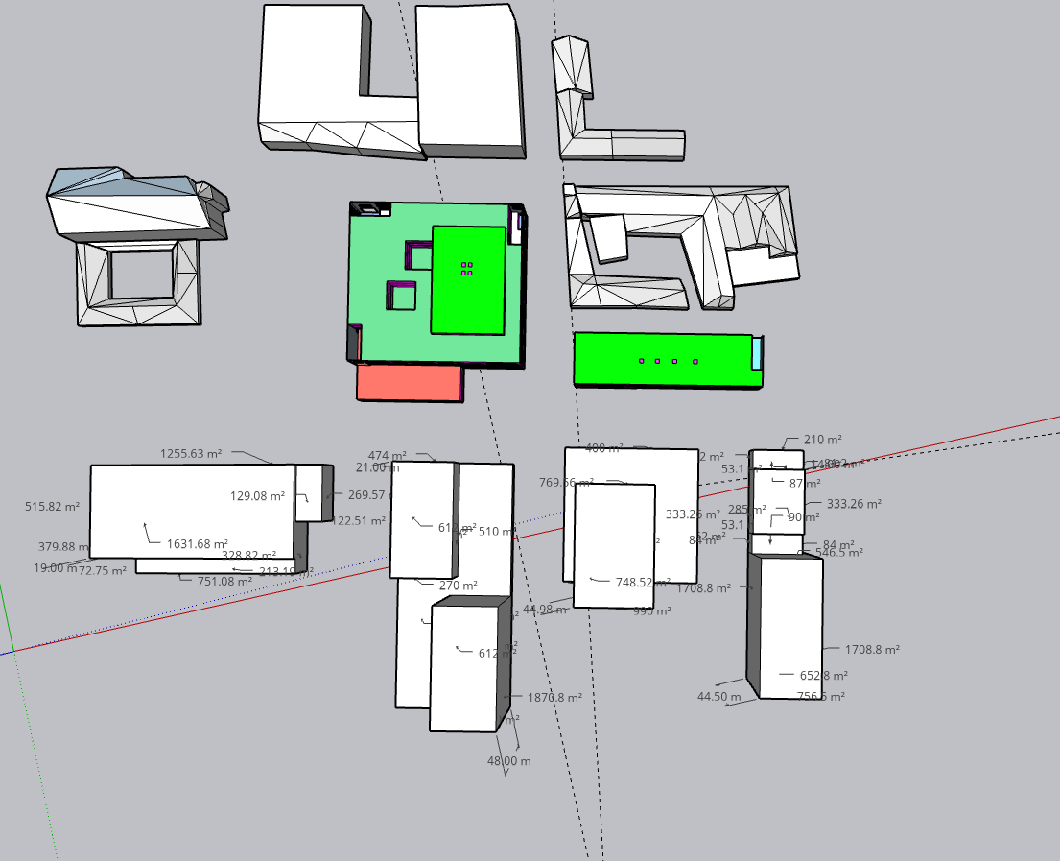

Wohnen
 | Höhe [m] | anz Stockwerke | boden[m²] | gfa [m²] | Volumen [m³]
W1 | 18 | 5 | 1974 | 9870 | 35532
W2.1 | 21 | 6 | 612 | 3672 | 12852
W2.2 | 48 | 15 | 612 | 9180 | 29376
W3 | 45 | 14 | 750 | 10500 | 33750
W4 | 45 | 14 | 652 | 9128 | 29340
 |  |  |  | 42350

S1
Gewerbe
 | Höhe [m] | anz Stockwerke | boden[m²] | gfa [m²] | Volumen [m³]
G1 | 3 | 1 | 1974 | 1974 | 5922
G2 | 6 | 1 | 2509 | 2509 | 15054
S2
G3 | 10 | 2 | 1600 | 3200 | 16000
G4 | 15 | 4 | 462 | 1848 | 6930
 |  |  |  | 9531

G3
 |  |  |  | gfa [m²] | Volumen [m³]
B1 |  |  |  | 11844 | 41454
B2 |  |  |  | 15361 | 57282
W1
G1
G2
G4
B3 |  |  |  | 13700 | 49750
B4 |  |  |  | 10976 | 36270
W2.1
W3
W4
W3
Dach | 1710.52
Boden | 1710.52
Hülle | 5618.2
 | 2247.28
 | 3370.92
W2.2

